关系图
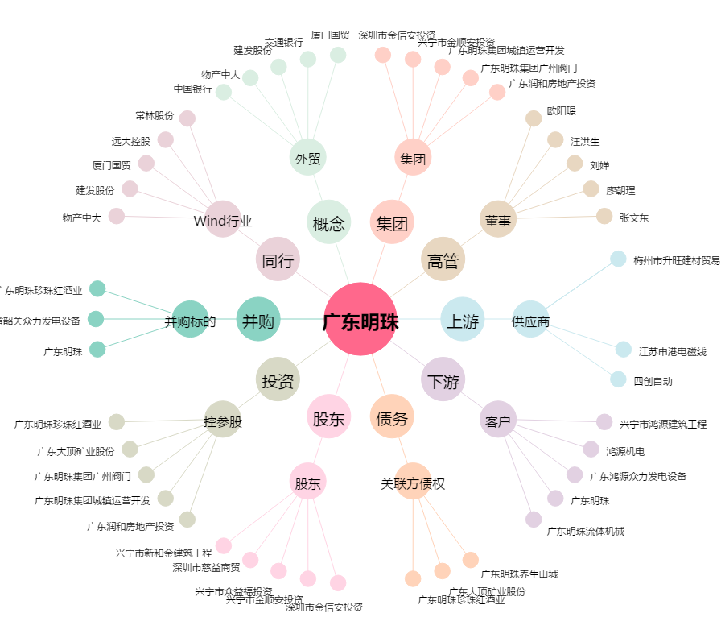
广东明珠[600382.SH] - 关系概览图

